画像
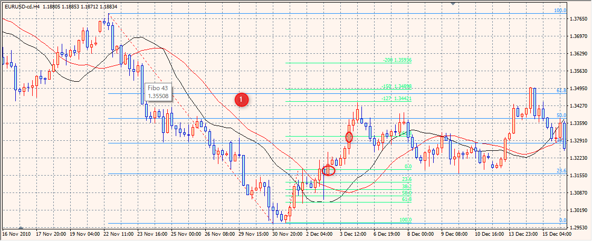
１，

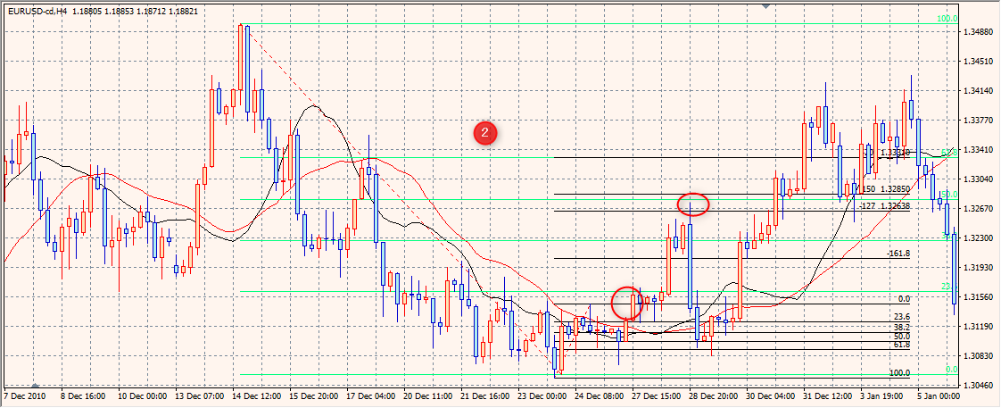
２、

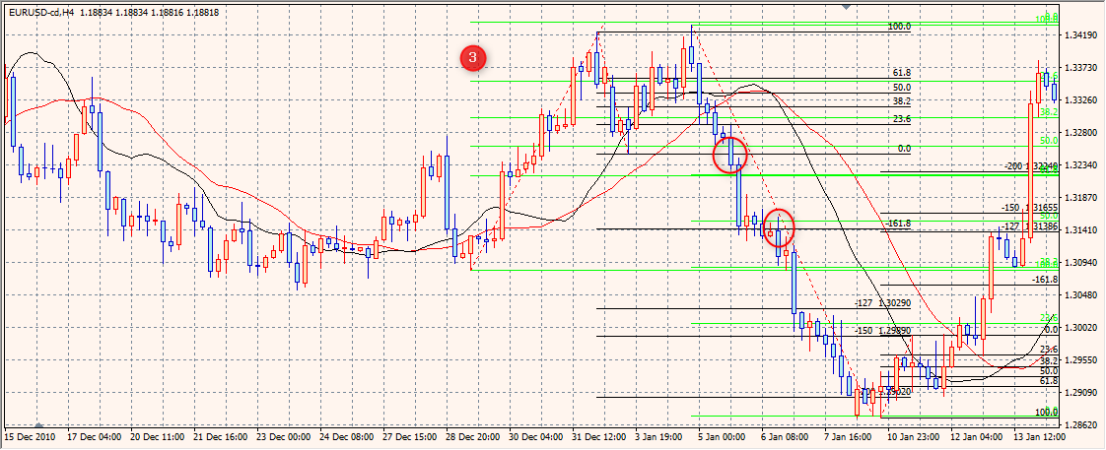
３、
これは 違う と 思いますが
Wトップの チャートパターンですね。

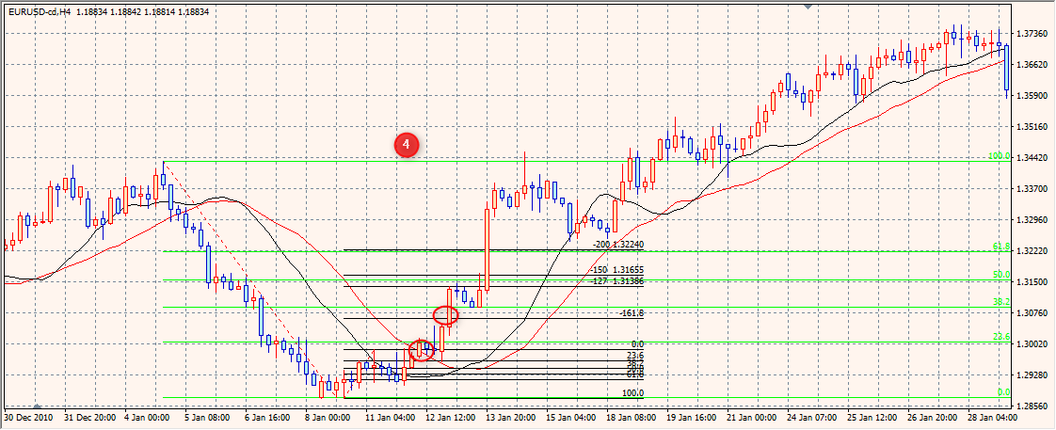
４、

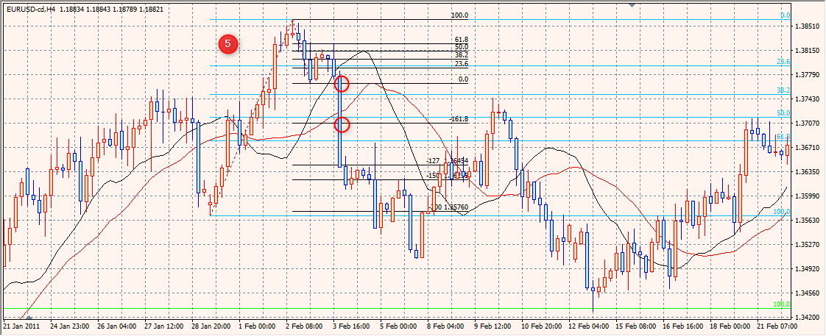
５、

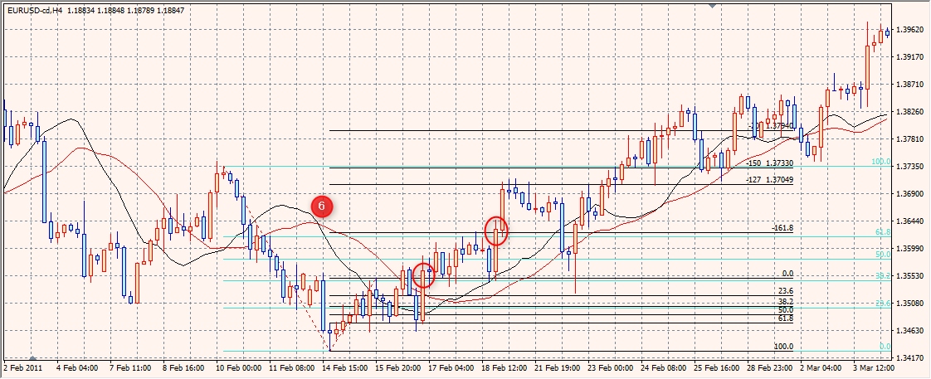

６、
ちょっと これは 引く場所これで 合ってるものか 分かりません
もともと 入る場所 間違ってるのかも。
だいぶ 戻されてます。

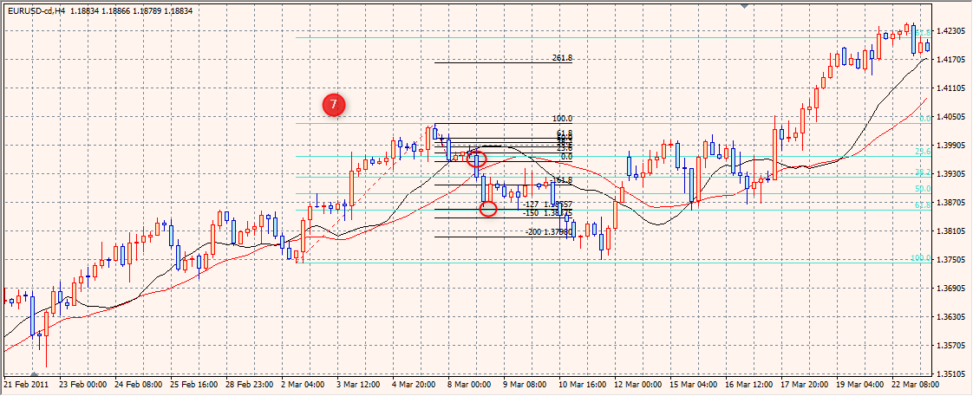
７、

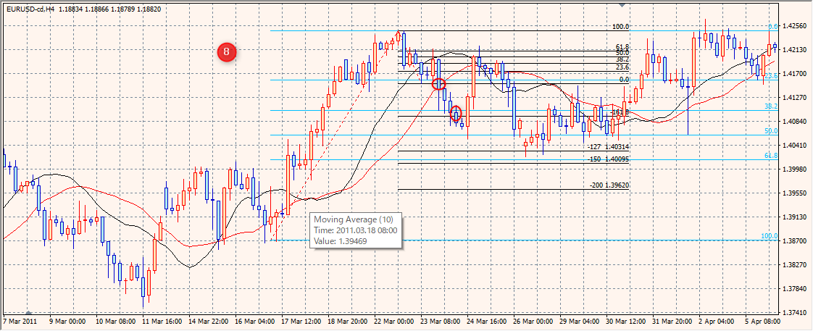
８、
0.618 ギリギリです。

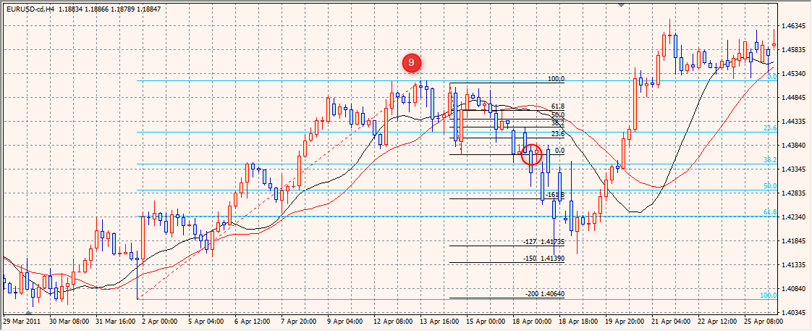
９、

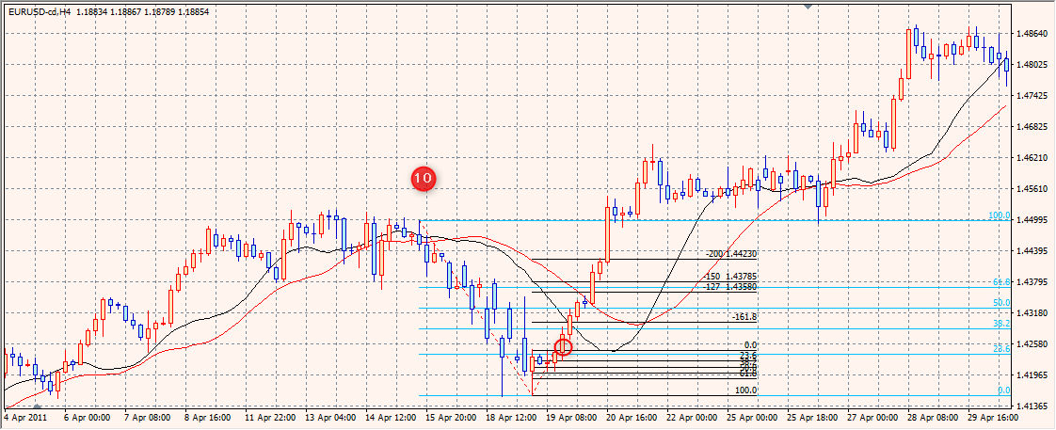
１０、

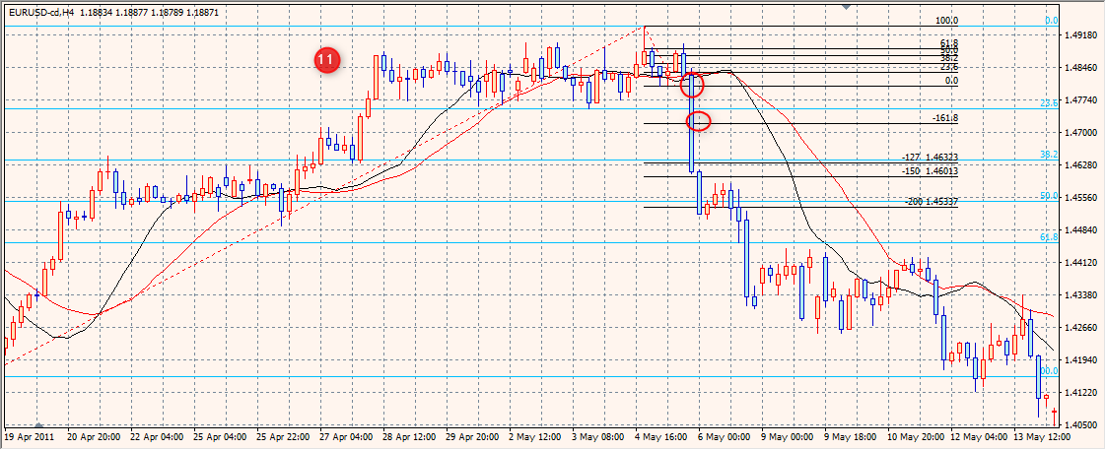

１１、

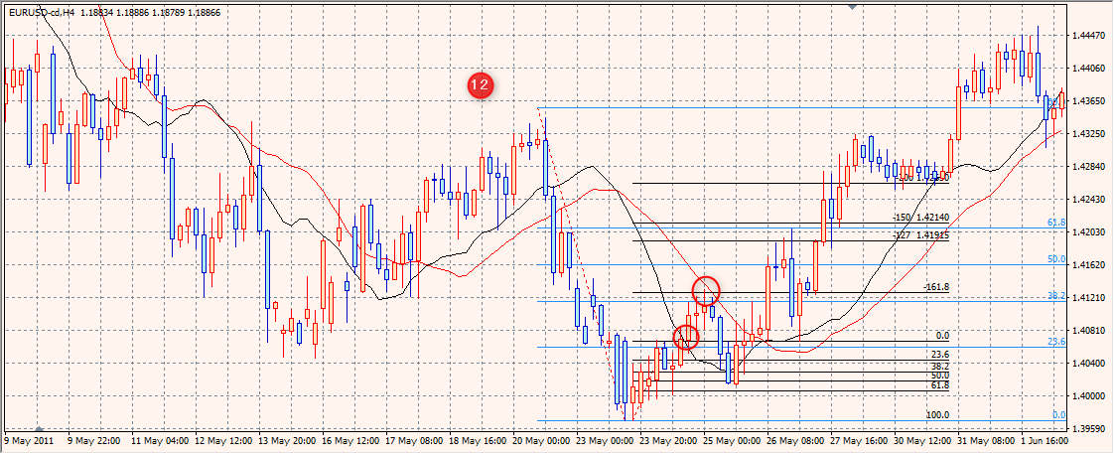
１２、
結局 大きく 戻ってから 上昇
Wボトム ということですね。
再度 0ラインから 入っても 良いものか。

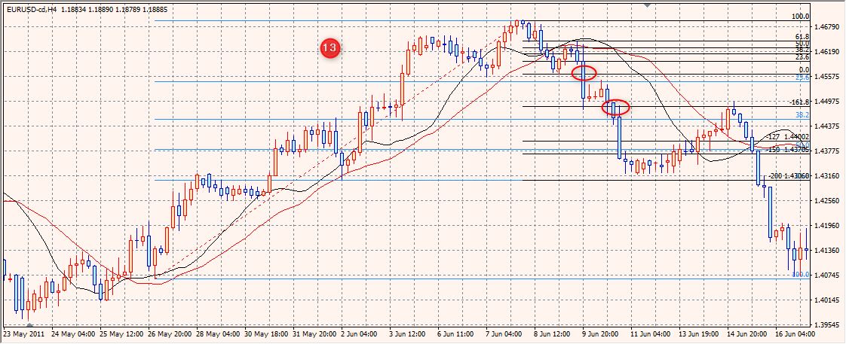
１３，
ちょっと 親波の見方が 間違ってるかも知れません
２３．６ まで 戻ってないのですが。
これは ヘッド＆ショルダーですね。

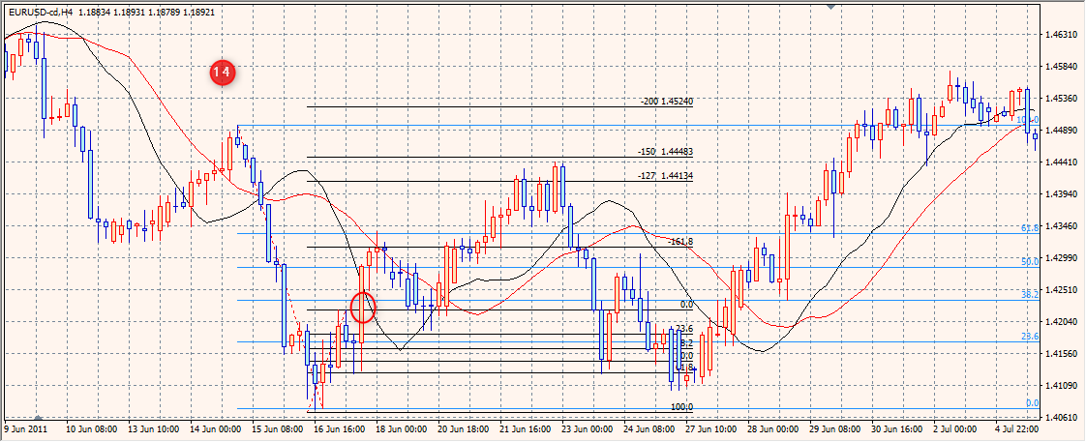
１４、
0.618 まで 行ってだいぶ 戻されて」ます。
一旦 〆で 再度 入り直す べきかも。

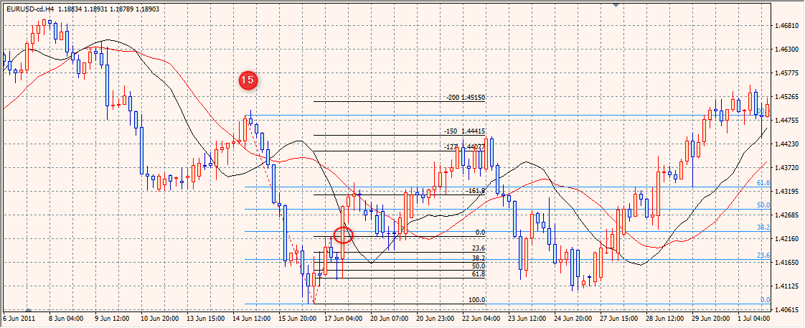
１５，

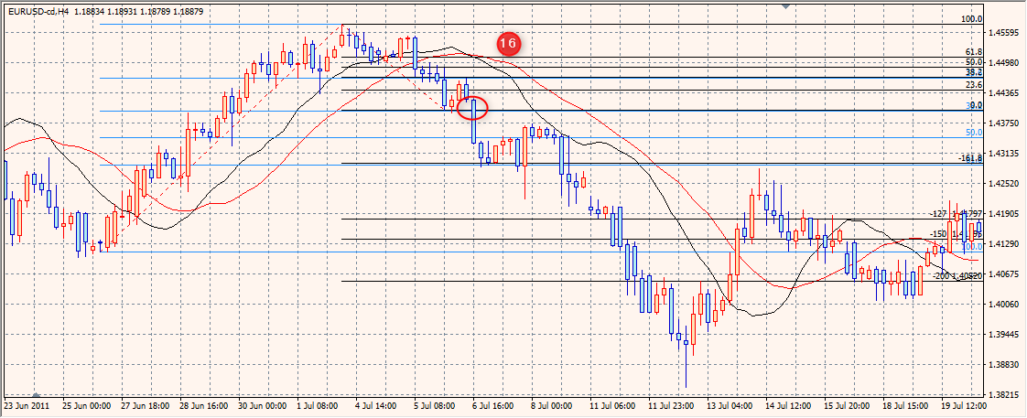
１６、

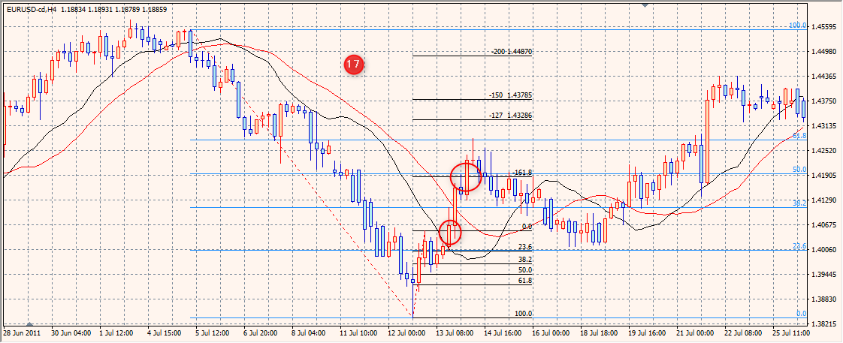

１７、

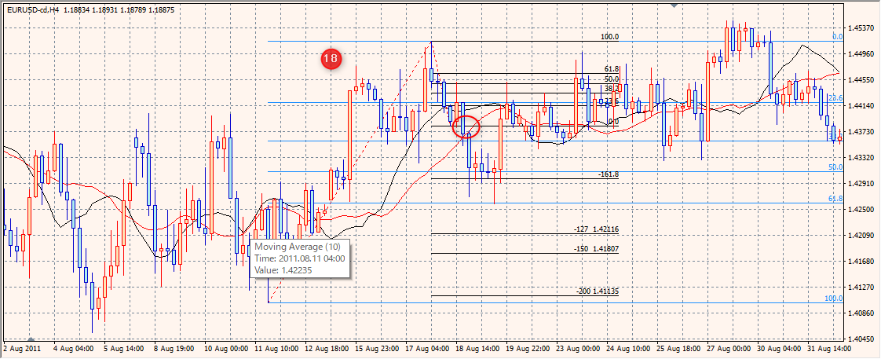
１８、

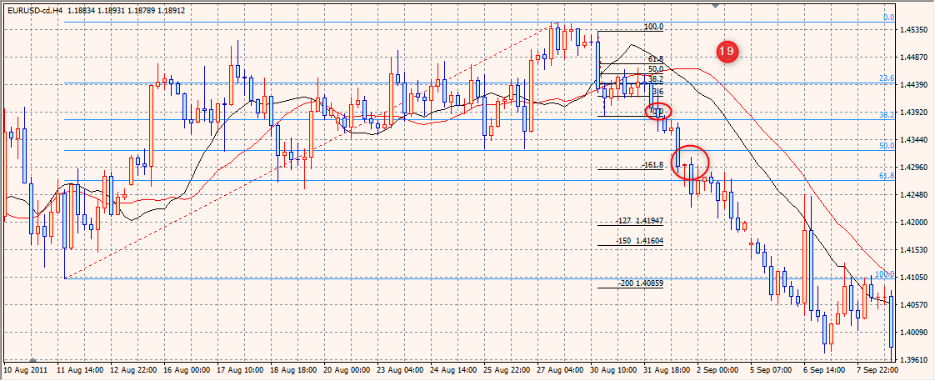
１９、

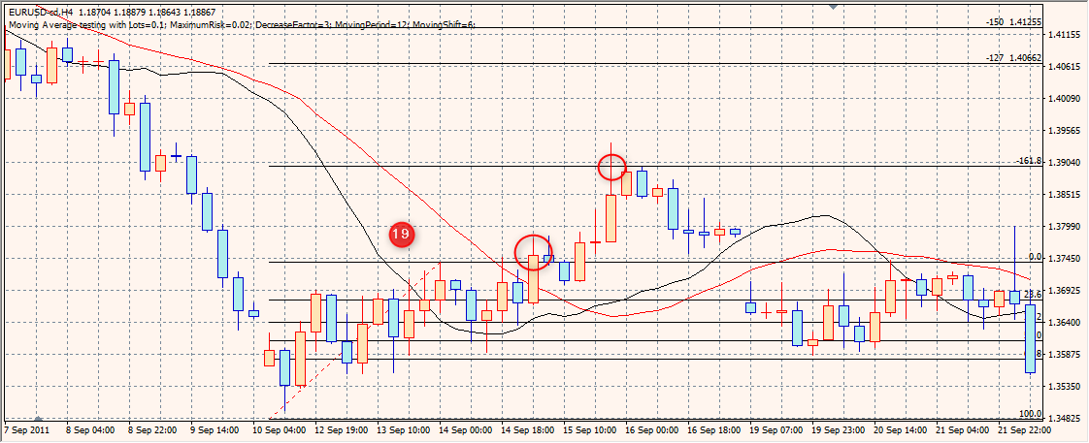
１９、

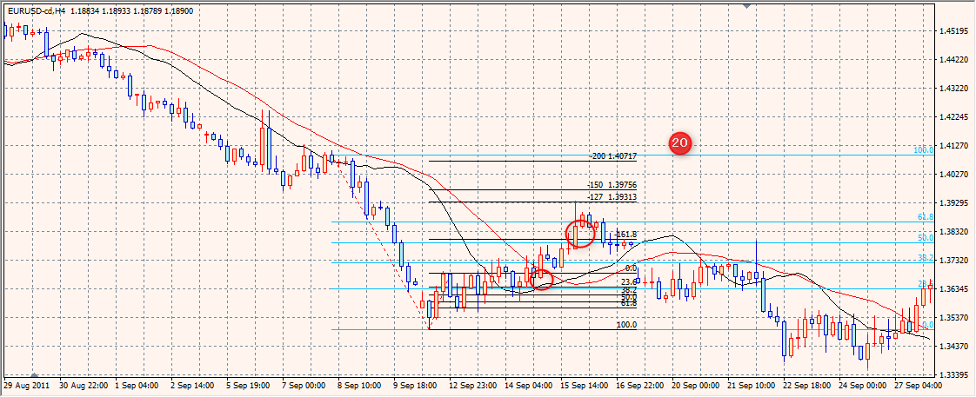
２０，

